Ficha Metodológica
Ficha Metodológica - GEIH, Módulo de formación para el trabajo

Los resultados corresponden al módulo de Formación para el Trabajo de la Gran Encuesta Integrada de Hogares (GEIH). Este módulo se aplica desde 2013 a la población de 15 años y más durante el segundo trimestre de cada año (abril-junio).

Objetivo General GEIH
Proporcionar información básica sobre el tamaño, período y estructura de la fuerza de trabajo (empleo, desempleo e inactividad) de la población del país y de algunas variables sociodemográficas.

Objetivo General módulo de formación para el trabajo
Identificar la dinámica de formación para el trabajo, sus principales características y la participación en procesos de certificación en competencias de la población de 15 años y más.

Cobertura:
Total nacional, y 24 ciudades y áreas metropolitanas que comprenden:
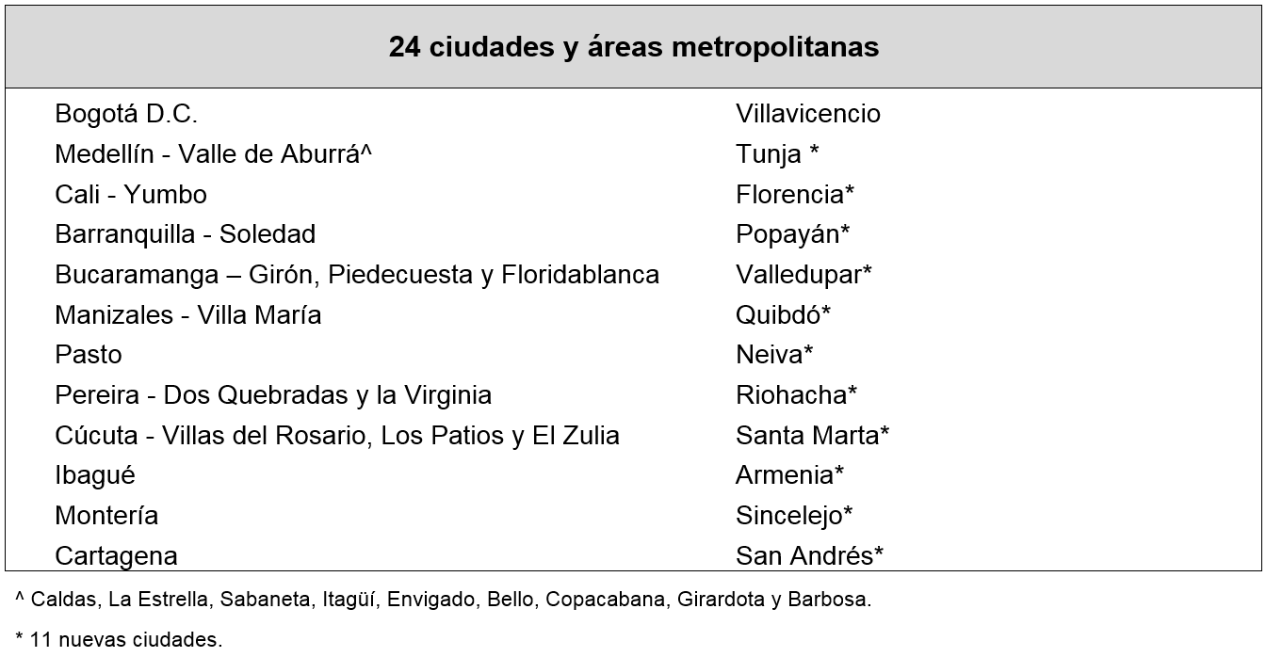

Tipo de investigación: Encuesta por muestreo.

Tipo de muestra: Probabilística, estratificada, de conglomerados desiguales y multietápica.

Unidad observación: Hogar particular.

Glosario:
Área metropolitana: se define como el área de influencia que incluye municipios circundantes, que con la ciudad conforman un solo tejido urbano no discontinuo y han sido reconocidos legalmente.

La distribución de la población según los conceptos de fuerza de trabajo es la siguiente:

Población total (P.T.): Se estima por proyecciones con base en los resultados de los censos de población

Población en edad de trabajar (P.E.T.): Está constituida por las personas de 12 y más años en la parte urbana, y de 10 años y más en la parte rural.

Población económicamente activa (P.E.A.): También se llama fuerza laboral y son las personas en edad de trabajar, que trabajan o están buscando empleo.

Esta población se divide en:

Ocupados (O): Son las personas que durante el período de referencia se encontraban en una de las siguientes situaciones:

1. Trabajó por lo menos una hora remunerada en la semana de referencia.
2. Los que no trabajaron la semana de referencia, pero tenían un trabajo.
3. Trabajadores sin remuneración que trabajaron en la semana de referencia por lo menos 1 hora.

Desocupados (D): Son las personas que en la semana de referencia se encontraban en una de las siguientes situaciones:

1. Desempleo abierto:

a. Sin empleo en la semana de referencia.
b. Hicieron diligencias en el último mes.
c. Disponibilidad.

2. Desempleo oculto:

a. Sin empleo en la semana de referencia.
b. No hicieron diligencias en el último mes, pero sí en los últimos 12 meses y tienen una razón válida de desaliento.
c. Disponibilidad.

Desempleo
Razones válidas:

a. No hay trabajo disponible en la ciudad.
b. Está esperando que lo llamen.
c. No sabe como buscar trabajo.
d. Está cansado de buscar trabajo.
e. No encuentra trabajo apropiado en su oficio o profesión.
f. Está esperando la temporada alta.
g. Carece de la experiencia necesaria.
h. No tiene recursos para instalar un negocio.
i. Los empleadores lo consideran muy joven o muy viejo.

Razones no válidas:

a. Se considera muy joven o muy viejo
b. Actualmente no desea conseguir trabajo.
c. Responsabilidades familiares
d. Problemas de salud.
e. Está estudiando.
f. Otra razón.

Población Económicamente Inactiva (PEI): Comprende a todas las personas en edad de trabajar que en la semana de referencia no participaron en la producción de bienes y servicios porque no lo necesitaban, no pueden o no están interesados en tener actividad remunerada. A este grupo pertenecen las personas que son exclusivamente: estudiantes, personas dedicadas a oficios del hogar, personas pensionadas, personas jubiladas, rentistas, personas incapacitadas permanentemente para trabajar, personas que no les llama la atención o creen que no vale la pena trabajar, otras personas incluidas dentro de la población en edad de trabajar (PET).

Formación para el Trabajo: Proceso formativo no formal mediante el cual las personas adquieren conocimientos, habilidades y destrezas, con el propósito de mejorar su empleabilidad; mejorar su desempeño laboral o promocionarse en el actual empleo. No incluye la formación técnica ni tecnológica.

Certificación por competencias: Proceso en el cual las personas asisten a instituciones autorizadas por las secretarías de educación para que les certifiquen habilidades o destrezas adquiridas en el desarrollo de su vida laboral.

Presencial: Práctica educativa que se caracteriza por la interacción cara a cara entre el docente y el estudiante.

A distancia: Práctica educativa que se caracteriza por la presencia de un elemento mediador entre el docente y el estudiante. Este puede ser correo convencional, correo electrónico, plataforma especializada con acceso a internet. No existe una interacción cara a cara.

Certificado de aprobación: Documento en que se certifica la culminación satisfactoria los contenidos académicos de un proceso de formación generalmente calificado. Puede ser un título, diploma o certificado de aprobación.

Certificado de participación: Documento que da constancia de la participación o asistencia a un programa generalmente de carácter informativo. Puede ser constancia o certificado.

